Informe de Comisión VIRGIS
 |  | Formato de Informe de Actividades de la Comisión

Datos del Personal Comisionado

 | Numero de Oficio de la Comision: |  |  | CDQ/P/DAR/0255/2026

 | Lugar y Periódo de la Comisión : |  |  | CIUDAD DE MEXICO DEL 27 DE ENERO AL 3 DE FEBRERO DE 2026

 | Nombre del Comisionado : |  | VIRGILIO LOPEZ LOPEZ |  |  |  |  |  | R.F.C. | LOLV710103JB6

 | Puesto: | JEFE DE OFICINA |  |  |  | Nivel : | 600 |  | Tipo : | CONFIANZA

DEPTO. O DIRECCIÓN : | Departamento o Dirección de Adscripción : |  |  |  | DIRECCION DE ALTO RENDIMIENTO

 | Asunto de la Comisión : |  | ASISTE EN LA PROGRAMACION Y COORDINACION DEL ABIERTO MEXICANO DE LUCHAS ASOCIADAS 2026, A REALIZARSE DEL 29 DE ENERO AL 2 DE FEBRERO DEL AÑO EN CURSO EN LA CIUDAD DE MEXICO

Reporte de las Tareas Desempeñadas durante la Comisión

 | SE APOYO EN LA ORGANIZACIÓN LOGISTICA, Y TODO LO NECESARIO COMO LO SON TRASLADOS DE DEPORTISTAS Y ENTRENADORES, DE MATERIAL DEPORTIVO, HOSPEDAJE, ALIMENTACION, HIDRATACION, ETC PARA QUE LOS DEPORTISTAS QUE PARTICIPARON ENEL ABIERTO MEXICANO DE LUCHAS ASOCIADAS 2026 QUE SE LLEVO A CABO EN LA CIUDAD DE MEXICO, TUVIERAN TODAS LAS FACILIDADES NECESARIAS, CON EL FIN DE QUE TENGAN UN EXCELENTE DESEMPEÑO

Evidencia Fotográfica de la Comisión
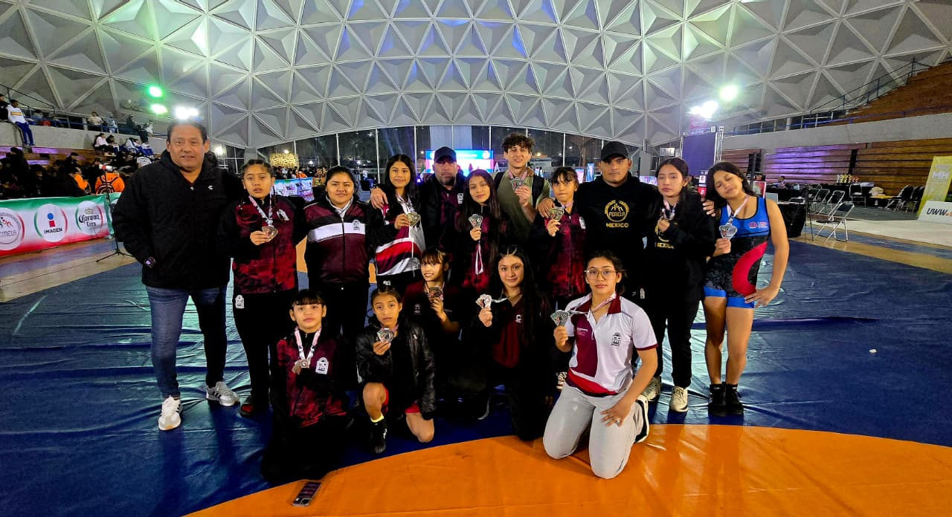 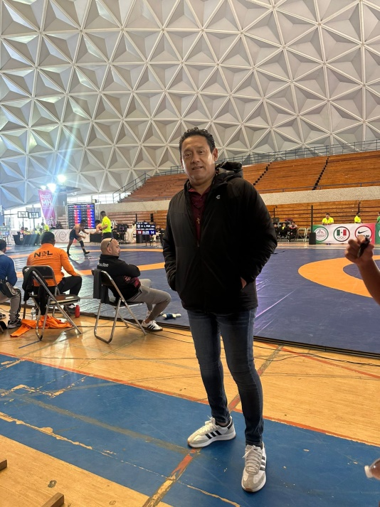

 |  | Firma del Comisionado |  |  |  |  |  | Exclusivo Recursos Humanos

 |  | Nombre: | VIRGILIO LOPEZ LOPEZ

 |  | Puesto: | JEFE DE OFICINA

Comisión del Deporte de Quintana Roo
Calzada Veracruz No. 59, Col. Barrio Bravo C.P. 77098
Chetumal, Quintana Roo, México
Conmutador: 983 833 0019 y 983 833 00 20

 |  |  |  |  |  |  |  | Sello y Firma de Recibido

